Formato
 |  |  |  |  |  | COTIZACION
 |  |  |  |  |  | N° 585
VICTORIA 1332 − SANTIAGO
Importadora y Comercializadora
email : ventas@hidroneumatic.cl
WWW.HIDRONEUMATIC.CL
fono: 25556319 |  |  |  |  | Fecha Emisión: 22 Mayo 2013

SEÑOR(ES) : |  | LANZ TECNOMASTER
R.U.T. : |  |  |  |  |  | VENDEDOR
GIRO :
DIRECCION :
COMUNA : |  |  | CIUDAD: | Santiago
CONTACTO : |  | FELIX ORTEGA
CONDICIONES : |  | O/C 30 DIAS
TRASLADO :
 |  |  |  |  |  |  |  | TECNICOR
Item | Descripción del Producto |  | Cantidad | Unidad | Precio | % Dscto. | Valor
1 | FLEXIBLE R2 1" FL90 cod 61x42x2 1,3 mts |  | 1.0 | MT | 32,780 |  | 32,780
2 | FLEXIBLE R2 1" FL90 cod 61x42x2 1,0 mts |  | 1.0 | MT | 30,980 |  | 30,980
 |  |  |  |  |  |  |  | 9184 | -10%

 |  |  |  |  |  |  |  | -60%

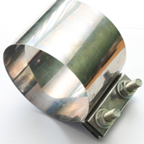
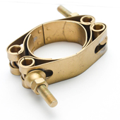

 | OBSERVACIONES: |  |  |  |  | MONTO NETO $ | 63,760

 |  |  |  |  |  | I.V.A. $ | 12,114

 |  |  |  |  |  | TOTAL $ | 75,874

